タイトル画面
目次 | タイトル画面
 | タイトルフロー

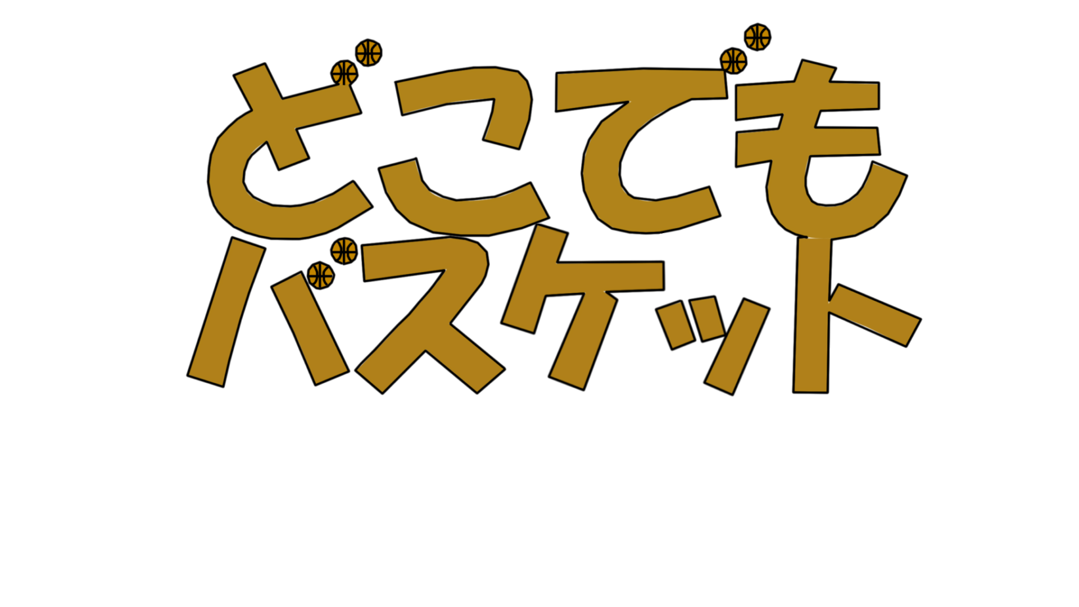
 |  |  | 1 | 2 | 3 | 4 | 5 | 6 | 7 | 8 | 9 | 10 | 11 | 12 | 13 | 14 | 15 | 16 | 17 | 18 | 19 | 20 | 21 | 22 | 23 | 24 | 25 | 26 | 27 | 28 | 29 | 30 | 31 | 32 |  | 操作仕様
 |  | 1
 |  | 2 |  |  |  |  |  |  |  |  |  |  |  |  |  |  |  |  |  |  |  |  |  |  |  |  |  |  |  |  |  |  |  |  |  | Enter | 押 | スタート
 |  | 3
 |  | 4
 |  | 5
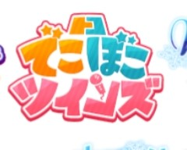
 |  | 6
 |  | 7
 |  | 8 |  |  |  |  |  |  |  |  |  |  |  |  |  |  |  |  |  |  |  |  |  |  |  |  |  |  |  |  |  |  |  |  |  |  |  |  | タイトルロゴこんな感じ
 |  | 9 |  |  |  |  |  |  |  |  |  |  |  |  |  |  |  |  |  |  |  |  |  |  |  |  |  |  |  |  |  |  |  |  |  |  |  |  | ・バスケットボール
 |  | 10 |  |  |  |  |  |  |  |  |  |  |  |  |  |  |  |  |  |  |  |  |  |  |  |  |  |  |  |  |  |  |  |  |  |  |  |  | ・オレンジ系の色
 |  | 11 |  |  |  |  |  |  |  |  |  |  |  |  |  |  |  |  |  |  |  |  |  |  |  |  |  |  |  |  |  |  |  |  |  |  |  |  | ・中央に文字を寄せる
 |  | 12 |  |  |  |  |  |  |  |  |  |  |  | start
 |  | 13
 |  | 14
 |  | 15 |  |  |  |  |  |  |  |  | Enterを押してスタート |  |  |  |  |  |  |  |  |  |  |  |  |  |  |  |  |  |  |  |  |  |  |  | ↑イメージ
 |  | 16
 |  | 17
 |  | 18

マップ選択画面
目次 | マップ選択画面

 |  |  | 1 | 2 | 3 | 4 | 5 | 6 | 7 | 8 | 9 | 10 | 11 | 12 | 13 | 14 | 15 | 16 | 17 | 18 | 19 | 20 | 21 | 22 | 23 | 24 | 25 | 26 | 27 | 28 | 29 | 30 | 31 | 32
 |  | 1 | ロゴ |  |  |  |  |  |  |  |  |  |  |  |  |  |  |  |  |  |  |  |  |  |  |  |  |  |  |  |  |  |  |  | 操作仕様
 |  | 2
選択中(枠)
 |  | 3 | Zで戻る |  |  |  |  |  |  |  |  |  |  |  |  |  |  |  |  |  |  |  |  |  |  |  |  |  |  |  |  |  |  |  | 左(←) | 押 | 選択範囲変更
 |  | 4 |  |  |  |  |  |  |  |  |  |  |  |  |  |  |  |  |  |  |  |  |  |  |  |  |  |  |  |  |  |  |  |  | 右(→) | 押 | 選択範囲変更
 |  | 5 |  |  |  |  |  |  |  |  |  |  |  |  |  |  |  |  |  |  |  |  |  |  |  |  |  |  |  |  |  |  |  |  | Enter | 押 | 選択範囲に進む
 |  | 6 |  |  |  |  |  |  |  |  |  |  |  |  |  |  |  |  |  |  |  |  |  |  |  |  |  |  |  |  |  |  |  |  | z | 押 | 前画面の戻る
 |  | 7
 |  | 8
 |  | 9
 |  | 10
 |  | 11
 |  | 12
 |  | 13
屋内マップ
 |  | 14
屋外マップ
 |  | 15
 |  | 16 |  |  |  |  |  | 屋内 |  |  |  |  |  |  |  |  |  |  |  |  | 屋外
 |  | 17
 |  | 18

マップ選択画面 (2)
目次 | マップ選択画面(2)

 |  |  | 1 | 2 | 3 | 4 | 5 | 6 | 7 | 8 | 9 | 10 | 11 | 12 | 13 | 14 | 15 | 16 | 17 | 18 | 19 | 20 | 21 | 22 | 23 | 24 | 25 | 26 | 27 | 28 | 29 | 30 | 31 | 32
 |  | 1 | ロゴ |  |  |  |  |  |  |  |  |  |  |  |  |  |  |  |  |  |  |  |  |  |  |  |  |  |  |  |  |  |  |  | 操作仕様
 |  | 2
 |  | 3 |  |  |  |  |  |  |  |  |  |  |  |  |  |  |  |  |  |  |  |  |  |  |  |  |  |  |  |  |  |  |  |  | 左(←) | 押 | 選択範囲変更
選択中(枠)
 |  | 4 |  |  |  |  |  |  |  |  |  |  |  |  |  |  |  |  |  |  |  |  |  |  |  |  |  |  |  |  |  |  |  |  | 右(→) | 押 | 選択範囲変更
 |  | 5 |  |  |  |  |  |  |  |  |  |  |  |  |  |  |  |  |  |  |  |  |  |  |  |  |  |  |  |  |  |  |  |  | Enter | 押 | 選択範囲に進む
 |  | 6 |  |  |  |  |  |  |  |  |  |  |  |  |  |  |  |  |  |  |  |  |  |  |  |  |  |  |  |  |  |  |  |  | z | 押 | 前画面の戻る
 |  | 7
 |  | 8
 |  | 9
 |  | 10
 |  | 11
体育館マップ
 |  | 12
教室マップ
 |  | 13
廊下マップ
 |  | 14
 |  | 15 |  |  | 体育館 |  |  |  |  |  |  |  |  |  | 廊下 |  |  |  |  |  |  |  |  |  | 教室
 |  | 16
 |  | 17
 |  | 18

マップ選択画面 (3)
目次 | 目次 | マップ選択画面(3)
春マップ
選択中(枠)

 |  |  | 1 | 2 | 3 | 4 | 5 | 6 | 7 | 8 | 9 | 10 | 11 | 12 | 13 | 14 | 15 | 16 | 17 | 18 | 19 | 20 | 21 | 22 | 23 | 24 | 25 | 26 | 27 | 28 | 29 | 30 | 31 | 32
 |  | 1 | ロゴ |  |  |  |  |  |  |  |  |  |  |  |  |  |  |  |  |  |  |  |  |  |  |  |  |  |  |  |  |  |  |  | 操作仕様
 |  | 2
夏マップ
 |  | 3 |  |  |  |  |  |  |  |  |  |  |  |  |  |  |  |  |  |  |  |  |  |  |  |  |  |  |  |  |  |  |  |  | 左(←) | 押 | 選択範囲変更
 |  | 4 |  |  |  |  |  |  |  |  |  |  |  |  |  |  |  |  |  |  |  |  |  |  |  |  |  |  |  |  |  |  |  |  | 右(→) | 押 | 選択範囲変更
 |  | 5 |  |  |  |  |  |  |  |  |  |  |  |  |  |  |  |  |  |  |  |  |  |  |  |  |  |  |  |  |  |  |  |  | Enter | 押 | 選択範囲に進む
 |  | 6 |  |  |  |  |  |  |  |  |  |  |  |  |  |  |  |  |  |  |  |  |  |  |  |  |  |  |  |  |  |  |  |  | ｚ | 押 | 前画面の戻る
 |  | 7
 |  | 8 |  |  |  |  |  |  |  |  | 春 |  |  |  |  |  |  |  |  |  |  | 夏
 |  | 9
 |  | 10
 |  | 11
 |  | 12
 |  | 13
 |  | 14
秋マップ
冬マップ
 |  | 15
 |  | 16 |  |  |  |  |  |  |  |  | 秋 |  |  |  |  |  |  |  |  |  |  | 冬
 |  | 17
 |  | 18

メイン画面
目次 | ゲームメイン画面
 | メインフロー
 |  |  |  | 操作仕様
1/60表示 |  |  |  | プレイヤー
 |  |  |  | キーボード |  |  |  | Enter |  | ゲームスタート
 |  |  |  |  |  |  |  | Space |  | ジャンプ、角度決定
 |  |  |  |  |  |  |  | G |  | 威力決定

体力ゲージ
回復アイテム

 |  |  | 1 | 2 | 3 | 4 | 5 | 6 | 7 | 8 | 9 | 10 | 11 | 12 | 13 | 14 | 15 | 16 | 17 | 18 | 19 | 20 | 21 | 22 | 23 | 24 | 25 | 26 | 27 | 28 | 29 | 30 | 31 | 32
 |  | 1
 |  | 2
 |  | 3
 |  | 4
 |  | 5
 |  | 6
 |  | 7
 |  | 8
角度決定
ゴール
 |  | 9
 |  | 10
 |  | 11
 |  | 12
 |  | 13
 |  | 14
弱 ⇔ 強 ⇔ 弱
 |  | 15
 |  | 16
 |  | 17
威力決定
ボール
 |  | 18

